Suite de pruebas
SUITE DE PRUEBAS - [ WEB APP BUGGY CARS RATING] |  |  |  |  |  |  |  |  |  | OK
No | Caso de prueba | Prioridad | Precondiciones | Datos de entrada | Pasos | Resultados Esperado | Resultado Obtenido | Estado prueba |  | FALLO
AREA FUNCIONAL: REGISTRO DE USUARIO
1 | REGISTRAR UN NUEVO USUARIO LLENANDO TODOS LOS CAMPOS EXITOSAMENTE | ALTA | "TENER INSTALADO UN NAVEGADOR" "TENER CONEXIÓN A INTERNET" | LOGIN NOMBRE DE USUARIO APELLIDO PASSWORD | 1- Abrir la pagina https://buggy.justtestit.org/ 2-Click en la opcion registrar 3-ingresasr los datos de la entrada. 4-Click en el boton registrar | el usuario es registrado exitosamente | 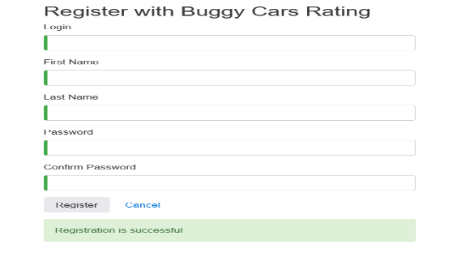 | OK
2 | REGISTRAR UN NUEVO USUARIO LLENANDO TODOS LOS CAMPOS EN BLANCO | ALTA | "TENER INSTALADO UN NAVEGADOR" "TENER CONEXIÓN A INTERNET" | NINGUNO | 1- Abrir la pagina https://buggy.justtestit.org/ 2-Click en la opcion registrar 3- No ingresasr los datos entrada. 4-Click en el boton registrar | LA PANTALLA DEBE MOSTRAR UNA VALIDACION DE LOS CAMPOS REQUERIDOS E INDICARLE A USUARIO CON UN MENSAJE | 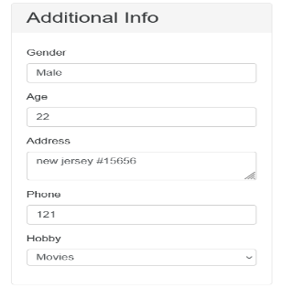 | OK
3 | REGISTRAR UN NUEVO USUARIO CON UN PASSWORD DE 4 CARACTERES | ALTA | "TENER INSTALADO UN NAVEGADOR" "TENER CONEXIÓN A INTERNET" | LOGIN NOMBRE DE USUARIO APELLIDO PASSWORD | 1- Abrir la pagina https://buggy.justtestit.org/ 2-Click en la opcion registrar 3-ingresasr los datos de la entrada. 4-Click en el boton registrar | LA PAGINA MUESTRA UN ERROR DE CONTRASEÑA E INDICA LAS CONDICIONES MINIMAS QUE DEBE CUMPLIR | 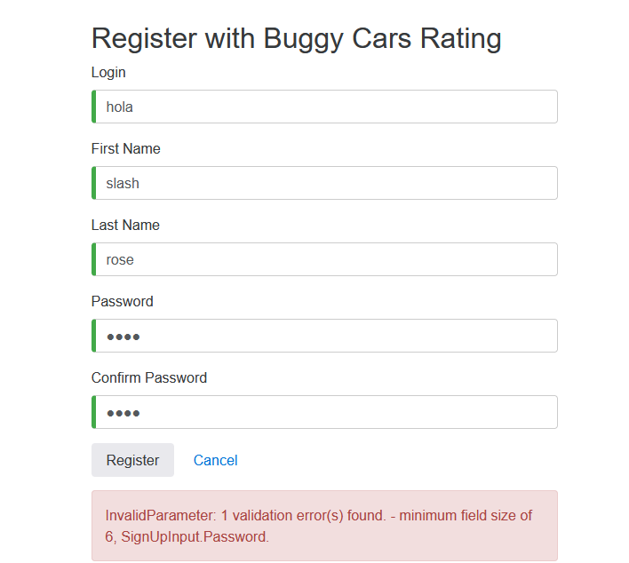 | OK
4 | REGISTRAR UN NUEVO USUARIO CON UN PASSWORD DE 4 CARACTERES + 1 CARÁCTER ESPECIAL | ALTA | "TENER INSTALADO UN NAVEGADOR" "TENER CONEXIÓN A INTERNET" | LOGIN NOMBRE DE USUARIO APELLIDO PASSWORD | 1- Abrir la pagina https://buggy.justtestit.org/ 2-Click en la opcion registrar 3-ingresasr los datos de la entrada. 4-Click en el boton registrar | LA PAGINA MUESTRA UN ERROR DE CONTRASEÑA E INDICA LAS CONDICIONES MINIMAS QUE DEBE CUMPLIR | 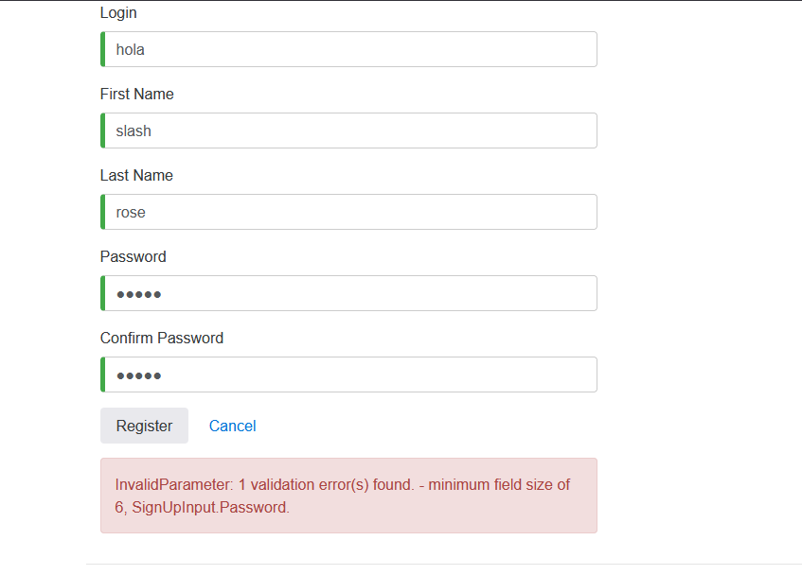 | OK
5 | REGISTRAR UN NUEVO USUARIO CON UN PASSWORD DE 6 CARACTERES PERO EN MINUSCULA | ALTA | "TENER INSTALADO UN NAVEGADOR" "TENER CONEXIÓN A INTERNET" | LOGIN NOMBRE DE USUARIO APELLIDO PASSWORD | 1- Abrir la pagina https://buggy.justtestit.org/ 2-Click en la opcion registrar 3-ingresasr los datos de la entrada. 4-Click en el boton registrar | LA PAGINA MUESTRA UN ERROR DE CONTRASEÑA E INDICA LAS CONDICIONES MINIMAS QUE DEBE CUMPLIR |  | OK
6 | REGISTRAR UN USUARIO YA EXISTENTE | ALTA | TENER INSTALADO UN NAVEGADOR "TENER CONEXIÓN A INTERNET" | LOGIN NOMBRE DE USUARIO APELLIDO PASSWORD | 1- Abrir la pagina https://buggy.justtestit.org/ 2-Click en la opcion registrar 3-ingresasr los datos de la entrada. 4-Click en el boton registrar | LA PAGINA MUESTRA QUE EL USUARIO YA EXISTE | 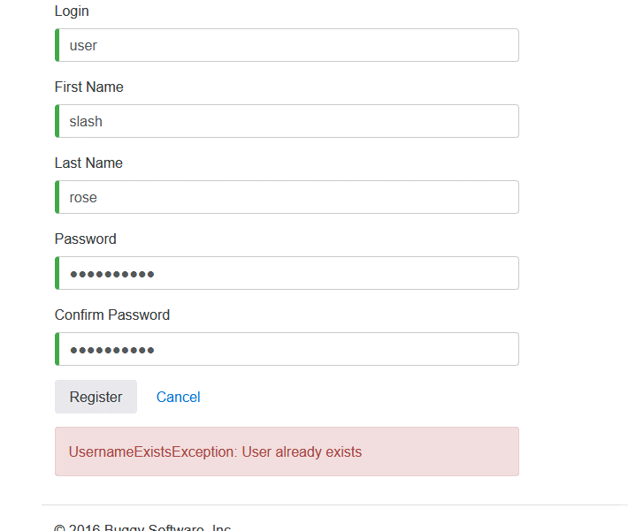 | OK

AREA FUNCIONAL : VOTAR POR AUTOS
1 | VOTAR POR UN AUTO DE LA LISTA EXITOSAMENTE | ALTA | TENER INSTALADO UN NAVEGADOR "TENER CONEXIÓN A INTERNET" "HABERSE REGISTRADO PREVIAMENTE" | LOGIN, NOMBRE DE USUARIO, APELLIDO, PASSWORD, COMENTARIO | 1- Abrir la pagina https://buggy.justtestit.org/ 2-Ingresar user y login 3-Click boton overwall rating 4-Click en algun auto 5- Dejar un comentario y dar click en votar | LA PAGINA REGISTRA EL VOTO Y AUMENTA EL CONTADOR, LO MUESTRA JUSTO DEBAJO DEL COMENTARIO | 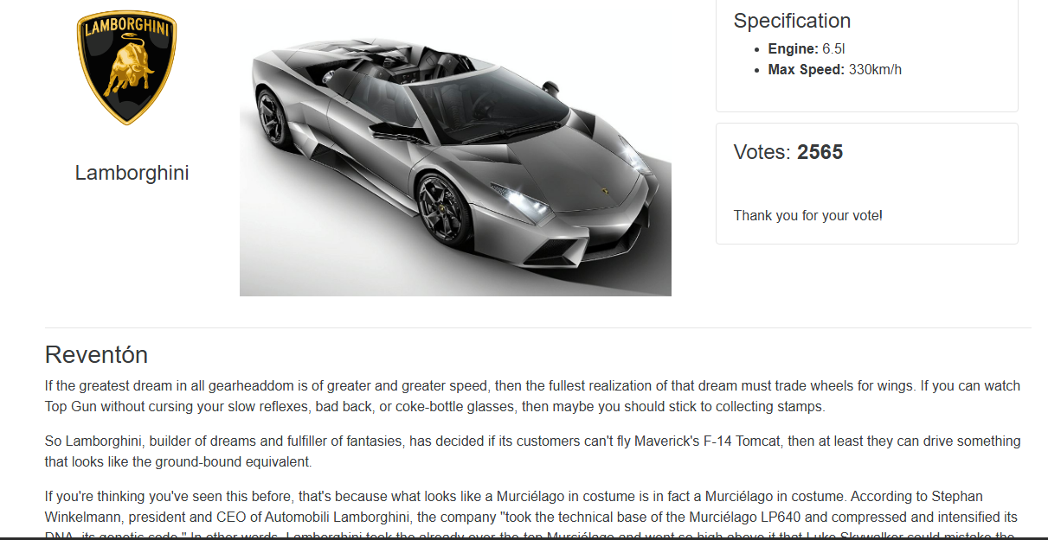 | OK | NOTA: EN FIREFOX NO CARGA LA PAGINA
2 | VOTAR POR UN AUTO DE LA LISTA EXITOSAMENTE | ALTA | TENER INSTALADO UN NAVEGADOR "TENER CONEXIÓN A INTERNET" | COMENTARIO | 1- Abrir la pagina https://buggy.justtestit.org/ 2-Click en Overall rating 3-Seleccionar un Auto 4- Dejar un comentario y dar click en votar | LA PAGINA NO PERMITE QUE SE VOTE SIN REGISTRO | 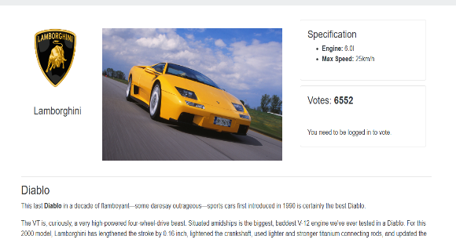 | OK
3 | ORDENAMIENTO DE VOTOS | MEDIA | TENER INSTALADO UN NAVEGADOR "TENER CONEXIÓN A INTERNET" | NINGUNO | 1- Abrir la pagina https://buggy.justtestit.org/ 2-Click en Overall rating | LA PAGINA MUESTRA LOS AUTOS CON MAS VOTOS | 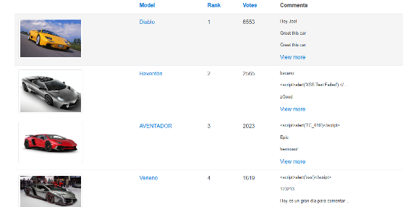 | OK

AREA FUNCIONAL : ACTUALIZAR PERFIL
1 | ACTUALIZAR DATOS DE USUARIO REGISTRADO | ALTA | TENER INSTALADO UN NAVEGADOR "TENER CONEXIÓN A INTERNET" "HABERSE REGISTRADO PREVIAMENTE" | NOMBRE,APELLIDO,DIRECCION,TELEFONO,HOBBY | 1- Abrir la pagina https://buggy.justtestit.org/ 2-Ingresar user y login 3-Click boton profile 4-Cambiar first name,last name,address,phone,hobby 5- Click en save | LA PAGINA DEBE GUARDAR LOS NUEVOS DATOS, Y MOSTRAR UN MENSAJE DE DATOS CAMBIADOS SATISFACORIAMENTE | 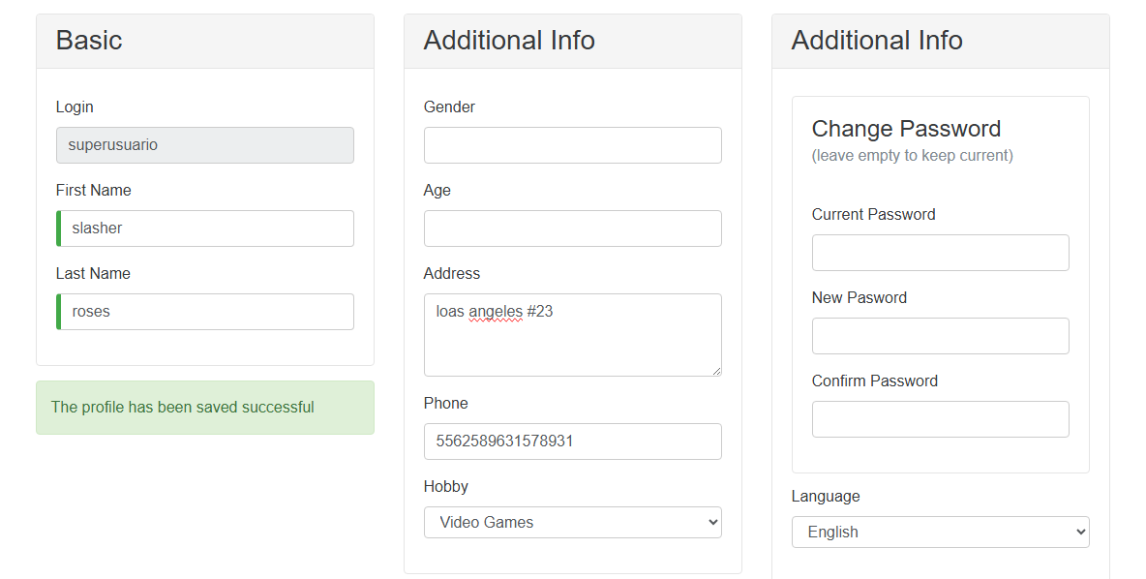 | OK | NOTA: NUMERO DE TELEFONO SE VALIDA CON MUCHOS CARACTERES
2 | ACTUALIZAR DATOS DE USUARIO REGISTRADO EN BLANCO | ALTA | TENER INSTALADO UN NAVEGADOR "TENER CONEXIÓN A INTERNET" "HABERSE REGISTRADO PREVIAMENTE" | NINGUNO | 1- Abrir la pagina https://buggy.justtestit.org/ 2-Ingresar user y login 3-Click boton profile 4-Dejar campos en blanco 5- Click en save | 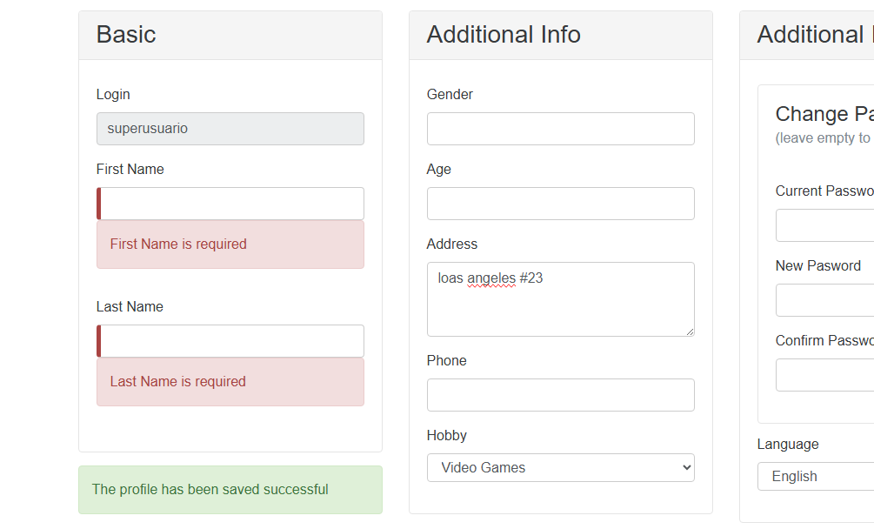 LA PAGINA DEBE MANDAR UN MENSAJE DE QUE LOS DATOS SON OBLIGATORIOS |  | OK
3 | ACTUALIZAR CONTRASEÑA CON 6 CARACTERES Y UN CARÁCTER ESPECIAL | ALTA | TENER INSTALADO UN NAVEGADOR "TENER CONEXIÓN A INTERNET" "HABERSE REGISTRADO PREVIAMENTE" | PASSWORD ACTUAL , NEW PASSWORD , CONFIRMAR PASSWORD | 1- Abrir la pagina https://buggy.justtestit.org/ 2-Ingresar user y login 3-Click boton profile 4-Cambiar contraseña 5- Click en save | LA PAGINA DEBE MANDAR UN ERROR CON UN MENSAJE DE LA CONDICION DEL PASSWORD | 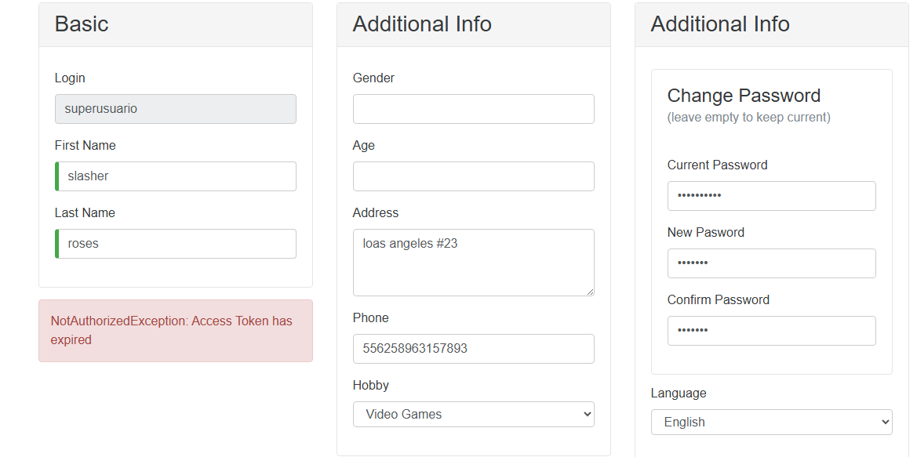 | OK
4 | ACUALIZAR CONTRASEÑA CON 8 CARACTERES Y 1 ESPECIAL EN MINUSCULA | ALTA | TENER INSTALADO UN NAVEGADOR "TENER CONEXIÓN A INTERNET" "HABERSE REGISTRADO PREVIAMENTE" | PASSWORD ACTUAL , NEW PASSWORD , CONFIRMAR PASSWORD | 1- Abrir la pagina https://buggy.justtestit.org/ 2-Ingresar user y login 3-Click boton profile 4-Cambiar contraseña 5- Click en save | LA PAGINA DEBE MANDAR UN ERROR CON UN MENSAJE DE LA CONDICION DEL PASSWORD | 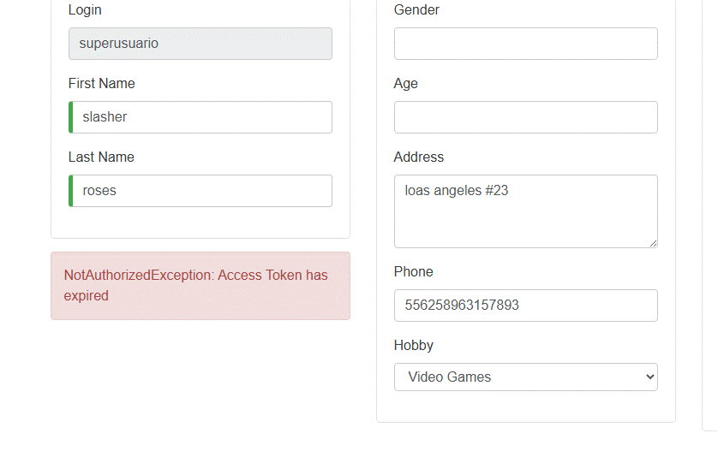 | OK
5 | ACUALIZAR CONTRASEÑA CON 8 CARACTERES,1 MAYUSCULA Y 1 ESPECIAL, 2 NUMEROS | ALTA | TENER INSTALADO UN NAVEGADOR "TENER CONEXIÓN A INTERNET" "HABERSE REGISTRADO PREVIAMENTE" | PASSWORD ACTUAL , NEW PASSWORD , CONFIRMAR PASSWORD | 1- Abrir la pagina https://buggy.justtestit.org/ 2-Ingresar user y login 3-Click boton profile 4-Cambiar contraseña 5- Click en save | LA PAGINA CAMBIA CORRECTAMENTE LA CONTRASEÑA | 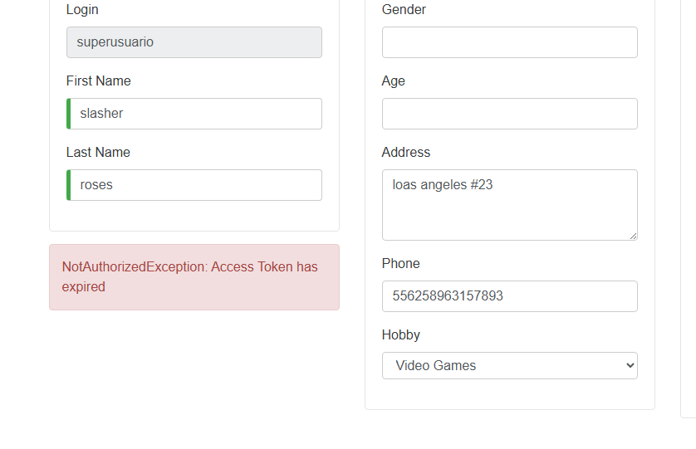 | FALLO
6 | ACUALIZAR CONTRASEÑA CON 8 CARACTERES,1 MAYUSCULA Y 1 ESPECIAL, 1 NUMERO | ALTA | TENER INSTALADO UN NAVEGADOR "TENER CONEXIÓN A INTERNET" "HABERSE REGISTRADO PREVIAMENTE" | PASSWORD ACTUAL , NEW PASSWORD , CONFIRMAR PASSWORD | 1- Abrir la pagina https://buggy.justtestit.org/ 2-Ingresar user y login 3-Click boton profile 4-Cambiar contraseña 5- Click en save | LA PAGINA CAMBIA CORRECTAMENTE LA CONTRASEÑA |  | OK
7 | NOMBRE DE USUARIO ACTUALIZADO | MEDIA | TENER INSTALADO UN NAVEGADOR "TENER CONEXIÓN A INTERNET" "HABERSE REGISTRADO PREVIAMENTE" | NOMBRE,APELLIDO,DIRECCION,TELEFONO,HOBBY | 1- Abrir la pagina https://buggy.justtestit.org/ 2-Ingresar user y login 3-Click boton profile 4-Cambiar first name,last name,address,phone,hobby 5- Click en save | EN EL PERFIL DEBE ACTUALIZAR EL NUEVO NOMBRE QUE SE GUARDO "HI NUEVO NOMBRE DE USUARIO" | 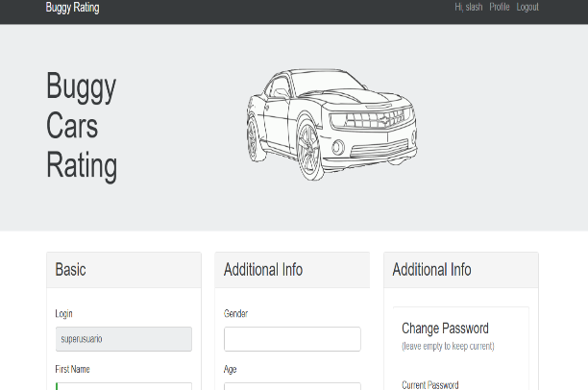 | FALLO
AREA FUNCIONAL : PERFORMANCE
1 | SMOKE TEST EN DIFERENTES NAVEGADORES | ALTA | TENER INSTALADO UN NAVEGADOR "TENER CONEXIÓN A INTERNET" | NOMBRE DE LA PAGINA WEB https://buggy.justtestit.org/ | 1- Abrir la pagina https://buggy.justtestit.org/ 2-Smoke Test | LA PAGINA CARGA CORRECTAMENTE EN MULTIPLES BROWSERS | 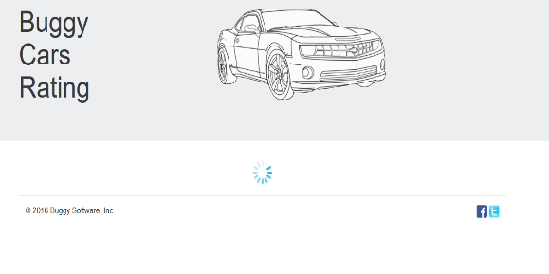 | FALLO | NO CARGA PARA SELECCIONAR ALGUN AUTO EN FIREFOX

